Sheet1
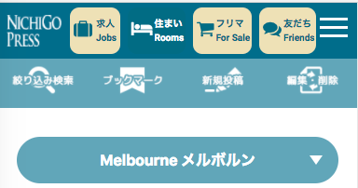

つどい
Group
に、変更してください。
Thay đổi つどいGroup

